外管检验及风功能测试
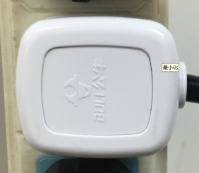
将测试盒的插头插到插座上
1.插插头
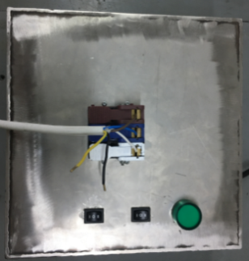
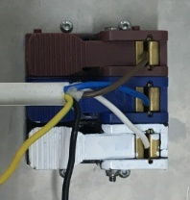
放大
★不能用手碰触黑线的外露铜皮
将电机放入到“V”型槽中，电机上的棕、蓝、白线按琴键夹颜色接入到测试盒琴键夹中
2.电机引线接入测试盒
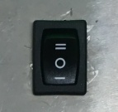
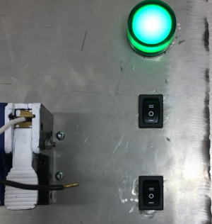
3.测试盒通电
放大
将测试盒上电源开关打到“1”，指示绿灯亮起，测试盒通电正常
DOOYA 作业指导书JS-9-1.236 C/03
适用类型：R型、E型电机[001#、236#] | 制程站别：外观检验及风功能测试 | 人数：1 | 标准工时： | 日期：2019/9/19
作业步骤：

测试盒电源指示灯
电源开关
马达开关
接电源线引线
★此功能在产线测试，必须100%全检，包装抽检5%
★电机收到风光雨信号后转动方向与发射器上行键方向一致
4.打开马达开关测试风功能
放大
将测试盒上马达开关打到“1”，马达带动风光雨治具转动，转动8~10S后电机转动，证明电机风功能测试合格，之后将电源开关和马达开关打到“0”
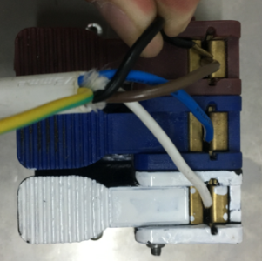
★每台电机转包装之前必须100%完成删码操作，包装通电测试完以后，电机出厂之前也必须100%完成删码操作
断电，黑线碰触棕线，再重新将电源开关打到“1”，2~3S后松开黑线，电机转动提示，表示删码成功
5.删码
7.接地螺丝全检
用手动螺丝刀全检接地螺丝，接地螺丝不能松动
★所有锁在外管上的梅花接地螺丝电机型号都要全检
6.行程头固定螺丝全检
一只手拉外管，同时另一只手拉内外端盖，行程头不能松动，脱开
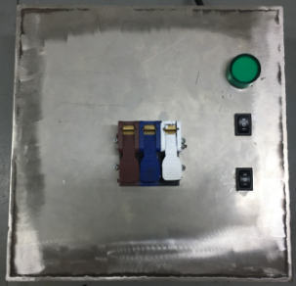

8.剪信号线
用剪刀剪取信号线，信号线外露长度参照客户特殊要求档案
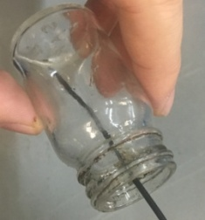
9.粘信号帽
信号线头部10mm左右处蘸取少量环己酮，取一个信号帽装入，环己酮不能流出来
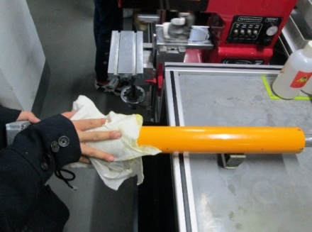
10.清洁电机表面
用干净抹布倒上酒精然后擦拭电机外管表面、电源线、三级支架、内外端盖
★使用橡胶水时，不能影响零件外观
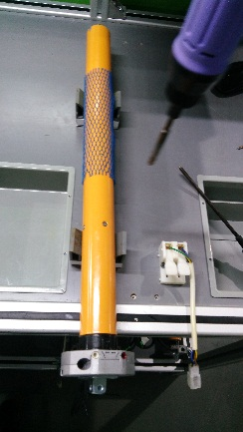
11.检验外观
★1.内齿套：转动顺畅，擦除表面多余油
★2.外管：无色差、碰伤等
★3.螺丝、销子：无漏打、高出，打花
★4.三级支架：型号对，无碰伤
行程头电源线需要用两根扎带扎好，详细要求按特档要求包装部分对电源线进行扎线，具体见特档
12.电源线扎线

